상품제안서
스마텍 일체형 2IN1 멀티 보조배터리 5000mAh | 상품코드: S43696

 |  |  |  |  |  |  | 02-713-8555 | www.synergygift.co.kr
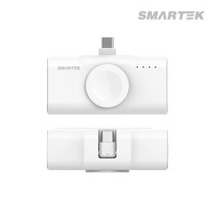

【상세/제작정보】 | 2in1 고속충전 도킹형 보조배터리

【인쇄/포장옵션】 | 레이저 / 포장지포장

【공급단가】 | 수량 | 50~ | 100~ | 500~ | 1,000~ | 3,000~
*VAT별도 | ctoc | 11,580원 | 10,950원 | 10,420원 | 10,150원 | 9,970원
 | cto8 | 11,580원 | 10,950원 | 10,420원 | 10,150원 | 9,970원

【상품 URL】 | https://www.synergygift.co.kr:443/src/goods_detail.php?gdno=43696

